Ex2-003
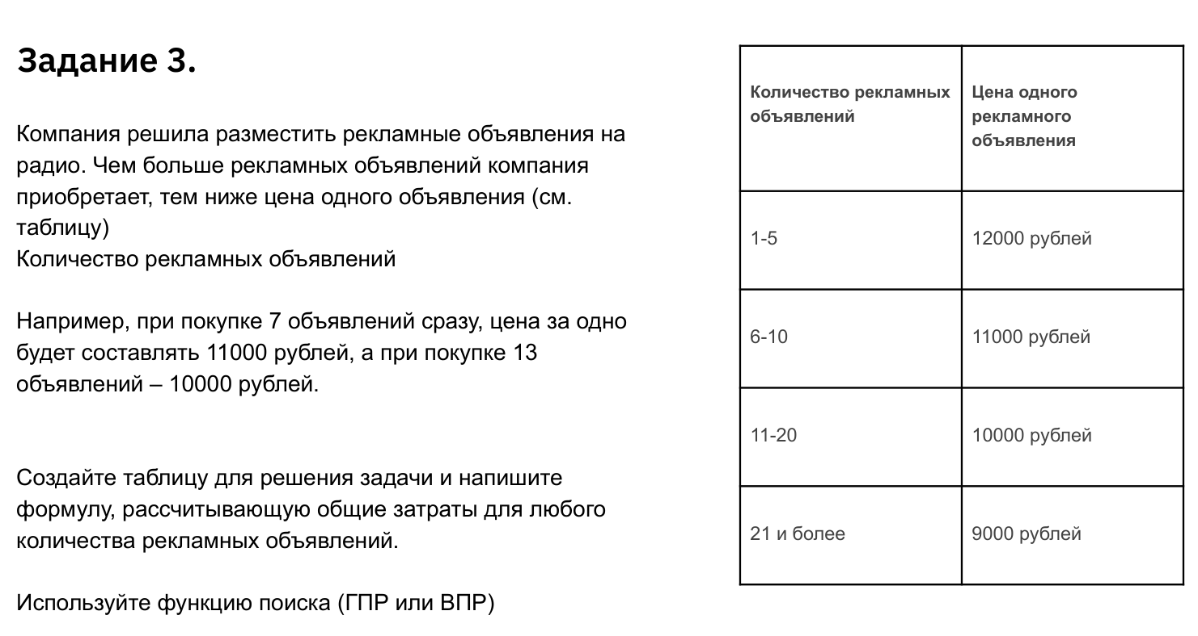
Количество рекламных объявлений | Цена одного рекламного объявления
1 — 5 | 12,000 ₽
6 — 10 | 11,000 ₽
11 — 20 | 10,000 ₽
21 и более | 9,000 ₽

Количество рекламных объявлений | Стоимость рекламной компании
1 | 12,000.00 ₽
2 | 24,000.00 ₽
3 | 36,000.00 ₽
4 | 48,000.00 ₽
5 | 60,000.00 ₽
6 | 66,000.00 ₽
7 | 77,000.00 ₽
8 | 88,000.00 ₽
9 | 99,000.00 ₽
10 | 110,000.00 ₽
11 | 110,000.00 ₽
12 | 120,000.00 ₽
13 | 130,000.00 ₽
14 | 140,000.00 ₽
15 | 150,000.00 ₽
16 | 160,000.00 ₽
17 | 170,000.00 ₽
18 | 180,000.00 ₽
19 | 190,000.00 ₽
20 | 200,000.00 ₽
21 | 189,000.00 ₽

